Задание 1
 | Комментарий
1. Почему практики тест-дизайна нельзя применять сразу после получения требований?
Для начала необходимо изучить требования по следующим параметрам: 1.Полнота - есть все необходимые данные. 2.Противоречивость - требования не должны противоречить сами себе. 3.Тестируемость - требования должны быть выполнимыми и реализуемыми. После этого требования разбиваются на функциональные и нефункциональные, декомпозируются и визуализируются. Выявляются серые зоны при наличии.
2. В какой ситуации классы эквивалентности и граничные значения могут существовать по отдельности? Аргументируй свой ответ и приведи примеры.
Граничные значения определяются только у классов эквивалентности - диапазонов. Пример: КЭ - пробег автомобиля в километрах от 0-100. Диапазон с ГЗ 0 и 100 с граничными значениями 0 и 100. Когда класс эквивалентности - набор, в нем происходит перечисление значений. Пример: КЭ - набор значений(классы автомобилей) - A,B,C,D,E,F. У набора нет ГЗ.
3. Что такое эквивалентность? Что такое класс эквивалентности?
Эквивалентность - равноценность объектов. Класс эквивалентности - это набор данных, которые либо одинаково обрабатываются приложением, либо их обработка выдает одинаковые результаты.
4. Можно ли исключить проверку в середине диапазона в пользу проверок на границах, входящих в диапазон? Аргументируй свой ответ.
Желательно делать все проверки, даже избыточные(так тестирование будет более качественным). Но на границах ошибки возникают чаще, поэтому в первую очередь необходимо делать проверки на границах. Думаю, что можно исключить проверку в середине диапазона в пользу проверок на границах только если даны сжатые сроки на тестирование. Опираться на решение уже в зависимости от рабочей ситуации.
5. Представь, что тебе нужно протестировать форму: у каждого поля есть валидатор. Результат работы формы зависит от комбинации данных в полях. Какие практики тест-дизайна следует применить и почему? Аргументируй свой ответ.
1.Применяем позитивные и негативные тест-кесы, чтобы потрестировать все варианты работы поля. 2.Для тестовых данных применяем техники КЭ и ГЗ и оптимизируем проверки для экономии времени на тестирование. 3.Так как результат формы зависит от комбинации данных в полях нужно применить таблицу принятяи решений - с ней проще проектировать проверки. 4.Техника попарного тестирования поможет оптимизировать проверки и сэкономить время, если полей в форме слишком много.
6. Какими способами можно оптимизировать количество проверок при работе с таблицами принятия решений? Аргументируй свой ответ.
С помощью техники попарного тестирования можно оптимизировать количество проверок. Тесты составляются таким образом, что проверяются все комбинации пар параметров.
7. Опиши, чем чек-лист отличается от тест-кейсов. Приведи примеры, где применяют и то, и другое.
Чек-листы и тест-кейсы отличаются подробностью описания или степенью детализации. Чек-лист кратко описывают то, что мы хотим протестировать. Тест-кейсы пишутся более детально, чтобы было понятно любому специалисту. В реальной жизни имеет смысл использовать комбинацию из этих двух инструментов - в медицине или самолетостроении. Для максимально детального тестирования продукта, чтобы исключить несчастные случаи.
8. Как правильно составить баг-репорт? Какие элементы баг-репорта — обязательные? Почему?
Обязательные лементы баг-репорта: 1. ID - Уникальный номер баг-репорта. Не должен повторяться. 2. Заголовок - Суть ошибки. Должно быть легко понять суть ошибки. 3. Шаги воспроизведения - Алгоритм, пошаговая инструкция, как воспроизвести баг. Должны быть понятно и четко сформулированы для удобного воспроизведения бага. 4. Результаты - Описание ФР и ОР. ФР - что видим по факту воспроизвдения бага. ОР - что на самом хотели бы увидеть, как это должно работать по ТЗ. 5. Окружение - Операционные системы, браузеры или версии приложений, в которых возникает ошибка. 6. Приоритет - Критичность ошибки и срочность её исправления. Важно правильно указывать приоритет для понимания какой баг исправлять в первю очередь. Правило: один баг - один баг-репорт. Желательно(но не обязательно) дополнять баг-репорты логами и скриншотами. Так команде будет легче понять суть ошибки.
9. По каким правилам составляют заголовок баг-репорта? Что будет, если составить заголовок неправильно?
Заголовок баг-репорта должен исчерпывающе описывать суть проблемы и должен быть емким, понятным. 1. При описании ФР заголовок должен отвечать на три вопроса: Что? Где? Когда? 2. Должен описывать не ожидаемый результат, а фактический. 3. Если заголовок неправильный, то специалисту понадобится больше времени для понимания суть проблемы или возможен риск пропуска того или иного бага из за неправильный формулировки.
10. Из чего состоит клиент-серверная архитектура приложения? Кратко опиши функциональность каждого элемента.
Клиент серверная архитектура состоит из трех элементов: 1. Клиент - приложение, которое использует пользователь в интернете(например, браузер или любая другая программа) 2. Сервер - мощный компьютер, на котором хранится сайт или приложение. Когда пользователь заходит на сайт(клиент отправляет запрос на сервер, а сервер присылает в ответ запрошенную информацию) 3. Интернет(или сеть) - связующее звено. Система из нескольких устройств, которая помогает Серверу и Клиенту обмениваться данными.
11. Опиши этапы обработки запроса после того, как в адресную строку браузера вводят URL: https://yandex.ru.
1. Браузер ищет сервер. Сначала в своей базе ранних подключений. Если таких нет, то в ОС, которая могла сохранить у себя DNS-запись. 2. Браузер отправляет запрос к DNS-серверу. Если нет подходящих записей в кэше, браузер формирует запрос к DNS-серверам, расположенным в интернете. 3. Устанавливается соединение браузера с сервером. Как только браузер узнал IP-адрес нужного сервера пытается установить соединение с сервером(чаще всего для этого используется специальный протокол — TCP). 4. Браузер отправляет HTTP-запрос, чтобы получить информацию с сайта.(метод GET, POST; путь до ресурса; версия протокола) 5. Обрабатывается запрос сервером и возвращается ответ браузеру(версия протокола, код ответа, информация в HTML). 6. Браузер обрабатывает ответ с сервера и отрисовывает страницу веб-сайта(HTML).
12. Что такое кэш? Зачем он нужен? Какое правило нужно соблюдать при работе с кэшем в тестировании?
Кэш - это временное хранилище для данных веб-страниц, которые сохраняются на компьютере. В нем хранятся логотипы, картинки, видео, аудио и др. файлы. Кэш нужен для того, чтобы при повторном обращении к той или иной странице она загрузилась быстрее - браузер заберет файлы из кэш-хранилища, а не с сервера. Кэш экономит время. Бывает такое, что причина бага может храниться в кэше(сохранилась неправильная работа приложения). Для того, чтобы проверить исправленный баг необходимо почистить кэш.
13. Ты знаешь, что есть протоколы HTTP и HTTPS. - Чем отличаются HTTP и HTTPS? В каких случаях не стоит пользоваться HTTP? - Из каких компонентов состоит HTTP запрос: за что отвечает каждый? - Какие HTTP-методы ты знаешь? За что они отвечают? Приведи примеры применения разных методов. - Что такое код HTTP-ответа? Какие коды бывают?
1. HTTP – является открытым протоколом передачи данных, а HTTPS – закрытым и имеет надстройку шифрования. HTTP не стоит пользоваться при проведении транзакций(например оплата покупок) и работе с конфиденциальными данными. 2. HTTP запрос состоит из следующих компонентов: Стартовая строка - метод указывает действие, которое нужно совершить; - путь до ресурса(URL) указывает путь до конкретного файла на сайте; - версия протокола указывает, какую версию HTTP браузер использует при отправке запроса; Заголовки запроса - дополнительная информация о клиенте. Host - доменное имя ресурса. User-agent - информация об окружении (название и версия браузера, название и версия ОС). Accept-language - допустимые языки в ответе. Accept-Encoding допустимые методы сжатия данных. Общие заголовки - содержат параметры, которые передаются в запросах и ответах. Connection - параметр состояния соединения между клиентом и сервером. Upgrade-Insecure-Requests - параметр сообщающий то, что клиент предпочитает зашифрованный ответ. Заголовки сущности - задают характеристики контента в теле. Content-type - тип передаваемых данных: текст, изображение, аудио, видео. Content-length - длина контента в байтах. Тело сообщения — это данные, которые передаёт фронтенд. Тело сообщения передается в формате JSON. У GET запроса нет тела. 3. Четыре метода GET, POST, PUT, DELETE. GET - запрашивает данные из выбранного ресурса(получить данные cо страницы в соц.сети). POST - отправляет данные для обработки указанному ресурсу(отправка данных, заполненных на странице регистрации в соц.сети). PUT - обновление данных ресурса. (обновляем данные о месте работы на странице в соц.сети). DELETE - удаление ресурса. (удаление данных о возрасте на странице в соц.сети). HEAD - получение только заголовков ответа - применяется для валидации ресурса(аналогичен методу GET, но в ответе отсутсвует тело) 4. Код HTTP-ответа - трёхзначное число, которое указывает код результата. 1xx - Информационные сообщен
14. Опиши, из каких компонентов может состоять URL. За что отвечает каждый из них?
Схема (scheme) — протокол, по которому передаются данные. Например: HTTP и HTTPS. О протоколах HTTP и HTTPS ты подробнее узнаешь в следующем уроке. Логин:пароль (username:password) указывают серверу, какой пользователь к нему обратился. К логину пользователя привязаны права доступа.Символ @ отделяет логин:пароль и имя хоста:порт. Имя хоста:порт - доменное имя или IP-адрес сервера, к которому обращается пользователь. Доменное имя — это адрес веб-приложения, под которым оно зарегистрировано в интернете. Путь (path) — месторасположение ресурса. Параметры запроса (query) — дополнительные параметры вида ключ=значение. Фрагмент текста (fragment), или якорь (anchor) — дополнительный указатель, он позволяет сразу попасть в нужную часть веб-страницы.
15. Какие виды мобильных приложений бывают? В чём особенность каждого?
Нативные приложения требуют установки: сначала скачивают установочный файл. Нативные приложения более производительны: они задействуют процессор и оперативную память мобильного устройства. Разрабатываются специально под конкретную платформу. Веб-приложения используют клиент-серверную архитектуру и адаптированы под мобильные устройства. Веб-приложения не нужно устанавливать. Для запуска веб-приложения потребуются: браузер, URL приложения и активное интернет-соединение. Работает на всех основных платформах - кроссплатформенные. Гибридные приложения сомвещают в себе свойства нативных приложений и веб-приложений: кроссплатформенность и возможность использования ПО телефона. Удобство заключается в том, что можно пользоваться и через веб версию, а при отсутствии интернета будет возможность пользоваться основной функциональности нативного приложения.
16. Чем эмулятор отличается от реального устройства? Кратко опиши недостатки и преимущества при тестировании.
Эмулятор – это виртуальное устройство, которое имитирует программную и «железную» части физического устройства. Реальное устройство - более точно отражает работу той или иной версии приложения на устройстве.Также оно позволяет тестировщикам тестировать практически все сценарии в реальном времени, которые могут быть протестированы для мобильных приложений. Преимущества эмуляторов для тестирования: Эмуляторы для тестирования обеспечивают более удобный доступ к различным приложениям для тестирования на разных мобильных устройствах.(не нужно иметь 10 физических устройств под рукой) Эмуляторы при выборе нужных настроек создают необходимые условия для тестирования(не нужно ждать разряда батареи для тестирования приложения при низком заряде) Эмуляторы более доступны для тестирования мобильных приложений(реальное устройство стоит дороже) Недостатки эмуляторов для тестирования: Могут нестабильно или медленно работать на ПК с малой мощностью. Эмуляторы не могут полностью заменить физический девайс - не можем проверить корректную работу приложения при взаимодействии с остальными системами телефона, то есть как будет функционировать приложение при медленном интернете; получении звонка или СМС; использовании камеры, микрофона или геолокации. Эмуляторы при тестировании не учитывают аппаратную часть приложения;
17. Проверь, есть ли ошибки в JSON Если да, то приложи верный вариант файла.

Ссылка на иллюстрацию:
https://code.s3.yandex.net/qa/schemes/diploma-29.png
03: "value": "Файл" - Файл должен быть в кавычках 04: "list": { - пропущена фигурная скобка { 14: "save_doc" }, - пропущена закрывающая фигурная скобка после "save_doc" 15: "save_as_doc": { - поставить двоеточие с фигурной скобкой открывающей 16: "value": "Сохранить как..." - пропущено "value": 20: "onclick": { - пропущена фигурная строка { 29 } - пропущена фигурная скобка }
18. Что такое реляционная база данных? Чем она отличается от нереляционной?
Реляционные базы - база, в которой данные хранятся в формате таблиц, они строго структурированы и связаны между собой. В нереляционных базах данные хранятся без четких связей друг с другом и четкой структуры. Реляционная база данных отличается своей надежностью и неизменяемостью данных, а также низким риском потери информации. Для поддержания целостности данных используются внешние ключи, первичные ключи и ограничения. Нереляционные базы позволяют гибко работать со схемой данных без необходимости изменять сами данные, легко масштабируются и более просты в управлении.
19. Напиши, какие виды JOIN бывают. В чем особенность каждого?
INNER JOIN – внутреннее соединение. Cоединение двух таблиц, при котором каждая запись из первой таблицы соединяется с каждой записью второй таблицы, создавая тем самым все возможные комбинации записей обеих таблиц. FULL JOIN - полное внешнее объединение. Все пересекающиеся строки двух таблиц объединяются, затем строки левой таблицы, которые дополнятся NULL справа, а затем строки правой таблицы, которые дополнятся NULL слева. OUTTER JOIN - внешнее присоединение. Различают LEFT OUTER JOIN и RIGHT OUTER JOIN, слово «OUTER» можно опустить. LEFT JOIN - внешнее соединение. Присоединяется к левой таблице правая.(мы увидим все записи из левой таблицы, тогда как правая будет присоединена по возможности) RIGHT JOIN - внешнее соединение. Присоединяется к правой таблице левая.(выводится результирующая таблица, в которой данные полностью пересекаются по условию, указанному после ON, и дополняются записями из правой таблицы, даже если они не соответствуют условию(у таких записей будет значение NULL))
Исходные данные для заданий ниже Ты тестируешь сервис, который доставляет еду за 30 минут. Пока это маленький стартап, поэтому ты работаешь всего с четырьмя таблицами: Orders — все доставленные заказы; ORDERS_ID — ID заказов, int; USER_ID — ID пользователей, int; EMPLOYEE_ID — ID сотрудников, int; DELIVERY_TIME — время доставки в минутах, int; ITEMS — список товаров, char; Users — пользователи; USER_ID — ID пользователей, int; FULL_NAME — полное ФИО пользователя, char; PHONE — номер телефона пользователя, char; ADDRESS — адрес пользователя, char; Employees — работники; EMPLOYEE_ID — ID сотрудника, int; FIRST_NAME —имя сотрудника, char; LAST_NAME — фамилия сотрудника, char; PHONE — телефон сотрудника, char; JOB_ID — ID специализации, int; Jobs — типы работ в сервисе JOB_ID — ID специализации, int; JOB_TYPE — тип специализации, char; HOURS — число рабочих часов в неделю, int; SALARY — зарплата сотрудника с данной специализацией в рублях, int;

Ссылка на иллюстрацию:
https://code.s3.yandex.net/qa/schemes/diploma-33.png

20. В службу поддержки пришло много жалоб: заказы, в которых есть гречка, доставляют почти час, хотя сервис обещает успеть в 30 минут. Проверь, действительно ли курьеры опаздывают. Выбери все заказы, где есть хотя бы один товар - «гречка» и время доставки свыше 30 минут. В результирующей таблице должны быть ID заказов и ID курьеров. В ответе приложи SQL-запрос.
SELECT ORDERS_ID, EMPLOYEE_ID FROM Orders WHERE ITEMS LIKE "%гречка%" AND DELIVERY_TIME >30;
21. Менеджер предложил добавить новую функциональность в продукт: мониторинг, который показывает самых активных клиентов за всё время работы компании. Проверь, что список пользователей корректно выводится на экран. На этом этапе разработки достаточно проверить только ID клиентов. Выбери пять самых активных клиентов по количеству заказов. В результирующую таблицу выведи ID каждого пользователя и число заказов. Отсортируй данные по убыванию числа заказов, выбери пять самых активных клиентов. В ответе приложи SQL-запрос.
SELECT USER_ID, COUNT(ORDERS_ID) AS cnt FROM Orders GROUP BY USER_ID ORDER BY cnt DESC LIMIT 5;
22. Из бухгалтерии пришёл баг-репорт: зарплаты сотрудников рассчитываются некорректно. Оказалось, что почти все ошибки в расчётах — в расчётных листах менеджеров. Выведи список ID всех сотрудников, у которых в специализации содержится «менеджер», с зарплатой больше 70 000 рублей. В ответе приложи SQL-запрос.
SELECT employees.emploee_id AS emploees FROM employees INNER JOIN jobs ON employees.job_id = jobs.job_id WHERE jobs.job_type LIKE '%менеджер%' AND jobs.salary > 70000;
23. Изучи три ситуации и ответь на вопрос: стоит ли писать автотесты в этом случае? Аргументируй свой ответ. 1) Проект существует давно, у него написано много ручных тестов. 2) Проект временный: продлится всего несколько месяцев. 3) Проект нестабилен: в функциональность часто вносят изменения.
1) Проект существует давно, у него написано много ручных тестов. Если проект существует больше года - автоматизация обязательна. Автоматизация рутинных и частых проверок(регресс) снижает нагрузки на QA специалистов. Автоматизация снижает как расходы на тестирование, так и риски, связанные с человеческим фактором. 2) Проект временный: продлится всего несколько месяцев. Автоматизация не имеет смысл, так как это очень затратно по времени для краткосрочного проекта. 3) Проект нестабилен: в функциональность часто вносят изменения. Автоматизация не имеет смысл, так как при любых измениях придется переделывать код автоматизации, а это нерациональная трата времени.

Задание 3 тест-кейсы
Блок проверок | id тест-кейса | Название тест-кейса | Предусловия | Номер шага | Описание шага | ОР | Окружение | Скриншот (если необходимо) | Результат | Ссылка на баг-репорт
Нотификация | 1 | Проверка получения push уведомления "2 часа до конца заказа" в 21:59 | 1. Создать заказ в веб приложении Яндекс Самокат с указанием даты доставки - завтра | 1 | В меню "Все" на карточке заказа нажать кнопку "Принять" | На устройство в 21:59 придет push уведомление с текстом "2 часа до конца заказа" | Эмулятор Android Studio 2021.3.1 Patch 1. Устройство Honor-Practicum1, API 28, Android 9.0 Google X86_ARM X86 Мобильное приложение Яндекс.Самокат (scooter-v2.0) | 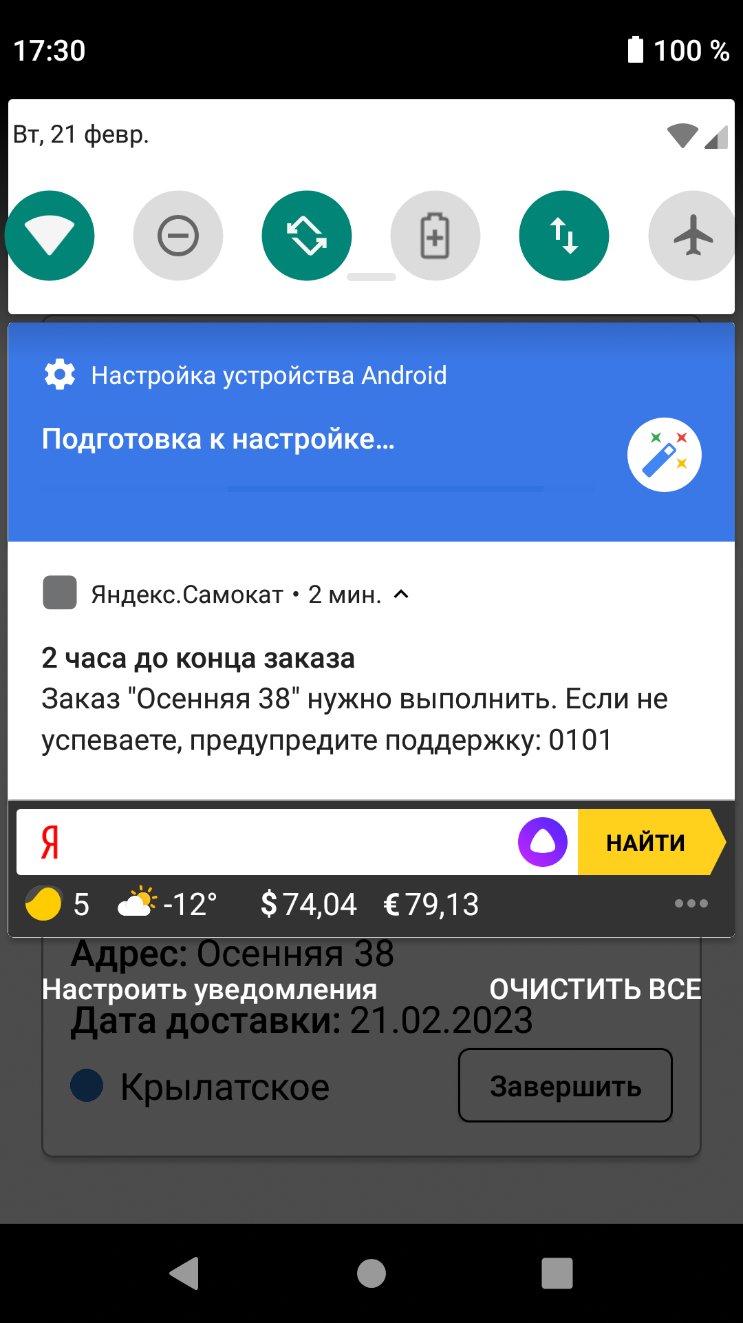 | FAILED | YSMB-1
 |  |  | 2. Открыть мобильное приложение | 2 | Установить на устройстве дату, соответствующую дате доставки, указанной в заказе
 |  |  | 3. Авторизоваться под курьером в мобильном приложении | 3 | Установить время на устройстве - 21:59
 | 2 | Проверка отсутствия push уведомления "2 часа до конца заказа" в 21:55 | 1. Создать заказ в веб приложении Яндекс Самокат с указанием даты доставки - завтра | 1 | В меню "Все" на карточке заказа нажать кнопку "Принять" | На устройство в 21:55 не придет push уведомление с текстом "2 часа до конца заказа" | Эмулятор Android Studio 2021.3.1 Patch 1. Устройство Honor-Practicum1, API 28, Android 9.0 Google X86_ARM X86 Мобильное приложение Яндекс.Самокат (scooter-v2.0) | 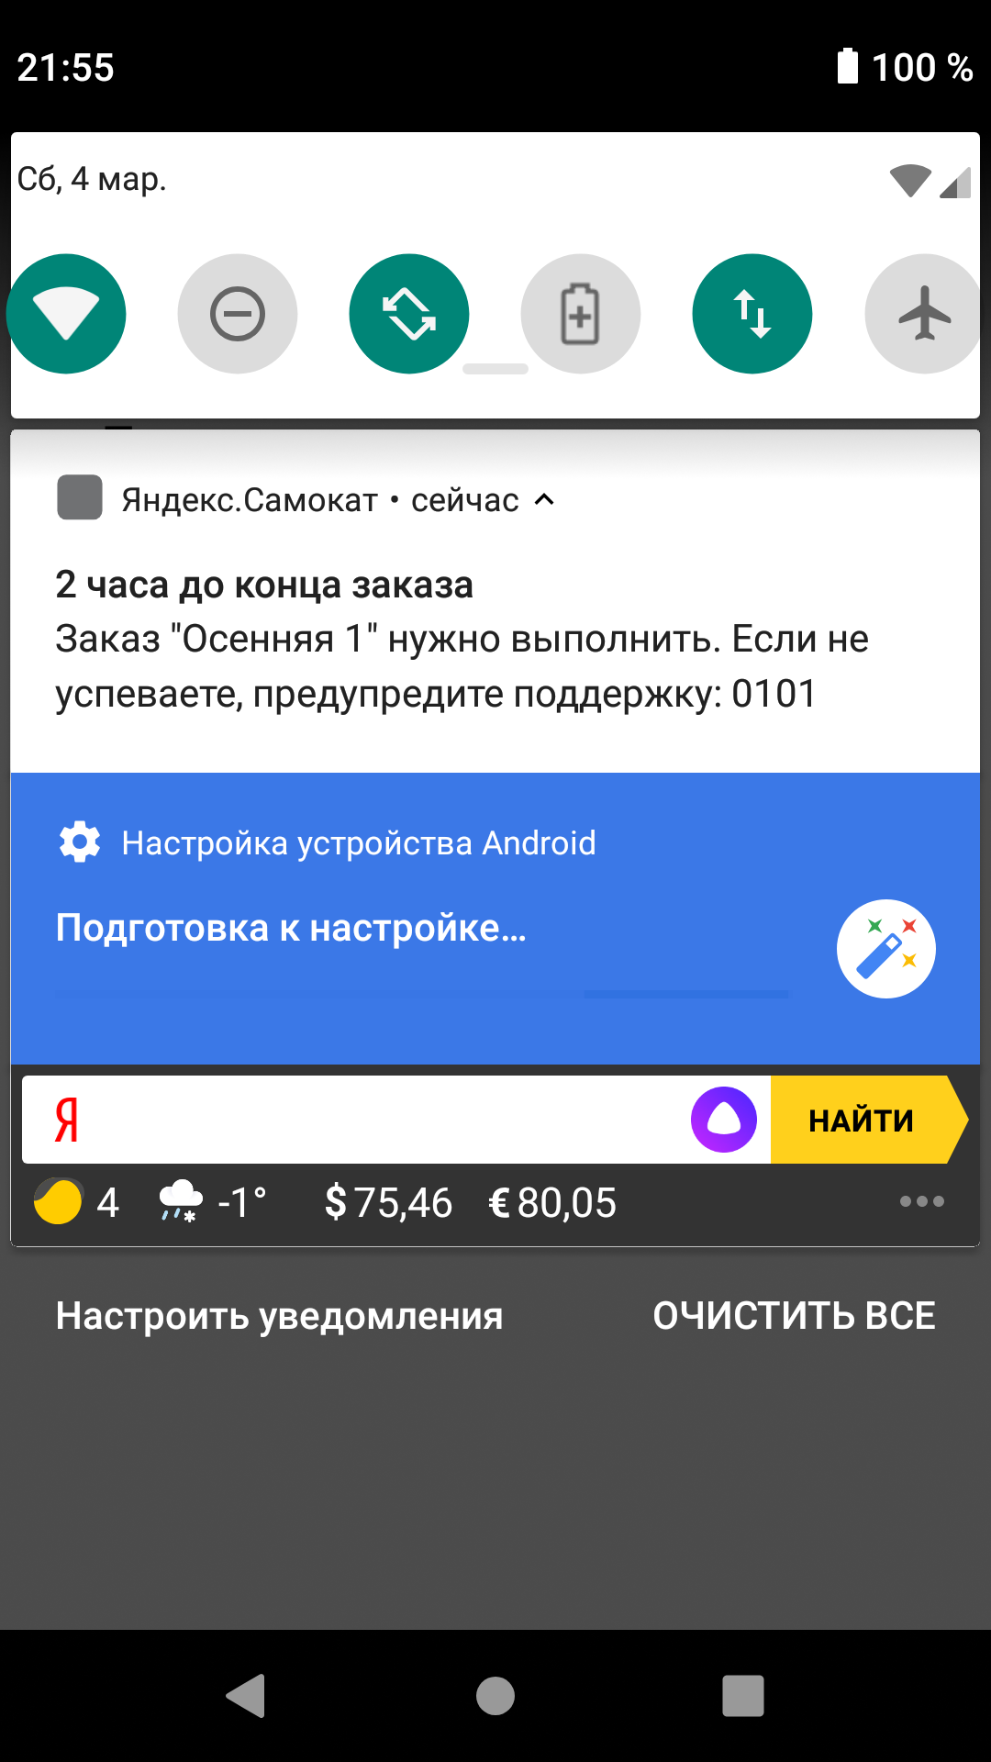 | FAILED | YSMB-6
 |  |  | 2. Открыть мобильное приложение | 2 | Установить на устройстве дату, соответствующую дате доставки, указанной в заказе
 |  |  | 3. Авторизоваться под курьером в мобильном приложении | 3 | Установить время на устройстве - 21:55
 |  |  |  | 4 | Проверить отсутствие push уведомления
 | 3 | Проверка отсутствия push уведомления "2 часа до конца заказа" в 22:05 | 1. Создать заказ в веб приложении Яндекс Самокат с указанием даты доставки - завтра | 1 | В меню "Все" на карточке заказа нажать кнопку "Принять" | На устройство в 22:05 не придет push уведомление с текстом "2 часа до конца заказа" | Эмулятор Android Studio 2021.3.1 Patch 1. Устройство Honor-Practicum1, API 28, Android 9.0 Google X86_ARM X86 Мобильное приложение Яндекс.Самокат (scooter-v2.0) |  | FAILED | YSMB-7
 |  |  | 2. Открыть мобильное приложение | 2 | Установить на устройстве дату, соответствующую дате доставки, указанной в заказе
 |  |  | 3. Авторизоваться под курьером в мобильном приложении | 3 | Установить время на устройстве - 22:05
 |  |  |  | 4 | Проверить отсутствие push уведомления
 | 4 | Проверка получения push уведомления "2 часа до конца заказа" в фоном режиме | 1. Создать заказ в веб приложении Яндекс Самокат с указанием даты доставки - завтра | 1 | В меню "Все" на карточке заказа нажать кнопку "Принять" | На устройство в 21:59 придет push уведомление с текстом "2 часа до конца заказа" в фоновом режиме | Эмулятор Android Studio 2021.3.1 Patch 1. Устройство Honor-Practicum1, API 28, Android 9.0 Google X86_ARM X86 Мобильное приложение Яндекс.Самокат (scooter-v2.0) |  | BLOCKED | YSMB-1
 |  |  | 2. Открыть мобильное приложение | 2 | Установить на устройстве дату, соответствующую дате доставки, указанной в заказе
 |  |  |  | 3 | Тап по кнопке "Меню" в эмуляторе и открыть рабочий стол(лончер)
 |  |  | 3. Авторизоваться под курьером в мобильном приложении | 4 | Установить время на устройстве - 21:58
 |  |  |  | 5 | Дождаться 21:59 и проверить получение push уведомления
 | 5 | Проверка получения push уведомления "2 часа до конца заказа" при заблокированном экране | 1. Создать заказ в веб приложении Яндекс Самокат с указанием даты доставки - завтра | 1 | В меню "Все" на карточке заказа нажать кнопку "Принять" | На устройство в 21:59 придет push уведомление с текстом "2 часа до конца заказа" при заблокированном экране | Эмулятор Android Studio 2021.3.1 Patch 1. Устройство Honor-Practicum1, API 28, Android 9.0 Google X86_ARM X86 Мобильное приложение Яндекс.Самокат (scooter-v2.0) |  | BLOCKED | YSMB-1
 |  |  | 2. Открыть мобильное приложение | 2 | Установить на устройстве дату, соответствующую дате доставки, указанной в заказе
 |  |  |  | 3 | Установить время на устройстве - 21:58
 |  |  | 3. Авторизоваться под курьером в мобильном приложении | 4 | Заблокировать экран
 |  |  |  | 5 | Дождаться 21:59 и проверить получение push уведомления
 | 6 | Проверка получения push уведомления "2 часа до конца заказа" при закрытом приложении | 1. Создать заказ в веб приложении Яндекс Самокат с указанием даты доставки - завтра | 1 | В меню "Все" на карточке заказа нажать кнопку "Принять" | На устройство в 21:59 придет push уведомление с текстом "2 часа до конца заказа" при закрытом приложении | Эмулятор Android Studio 2021.3.1 Patch 1. Устройство Honor-Practicum1, API 28, Android 9.0 Google X86_ARM X86 Мобильное приложение Яндекс.Самокат (scooter-v2.0) |  | BLOCKED | YSMB-1
 |  |  | 2. Открыть мобильное приложение | 2 | Закрыть приложение
 |  |  |  | 3 | Установить на устройстве дату, соответствующую дате доставки, указанной в заказе
 |  |  | 3. Авторизоваться под курьером в мобильном приложении | 4 | Установить время на устройстве - 21:58
 |  |  |  | 5 | Дождаться 21:59 и проверить получение push уведомления
 | 7 | Проверка не получения push уведомления "2 часа до конца заказа" при отключенной настройке получения нотификации | 1. Создать заказ в веб приложении Яндекс Самокат с указанием даты доставки - завтра | 1 | В меню "Все" на карточке заказа нажать кнопку "Принять" | На устройство в 21:59 не придет push уведомление с текстом "2 часа до конца заказа" при отключенной настройке получения нотификации | Эмулятор Android Studio 2021.3.1 Patch 1. Устройство Honor-Practicum1, API 28, Android 9.0 Google X86_ARM X86 Мобильное приложение Яндекс.Самокат (scooter-v2.0) |  | PASSED
 |  |  | 2. Открыть мобильное приложение | 2 | Отключить в настройках устройства получение нотификаций
 |  |  |  | 3 | Установить на устройстве дату, соответствующую дате доставки, указанной в заказе
 |  |  | 3. Авторизоваться под курьером в мобильном приложении | 4 | Установить время на устройстве - 21:59
 |  |  |  | 5 | Проверить отсутствие push уведомления
 | 8 | Содержание текста push уведомления о истечении срока доставки без орфографических ошибок | 1. Создать заказ в веб приложении Яндекс Самокат | 1 | В меню "Все" на карточке заказа нажать кнопку "Принять" | Придет уведомление с текстом: «2 часа до конца заказа. Заказ «ул Комнатная 12 - 14» нужно выполнить до времени N . Если не успеваете, предупредите поддержку: 0101» | Эмулятор Android Studio 2021.3.1 Patch 1. Устройство Honor-Practicum1, API 28, Android 9.0 Google X86_ARM X86 Мобильное приложение Яндекс.Самокат (scooter-v2.0) |  | PASSED
 |  |  | 2. Открыть мобильное приложение | 2 | При появлении уведомления "Хотите принять заказ?" нажать "Да"
 |  |  |  | 3 | Установить на устройстве дату, соответствующую дате доставки, указанной в заказе
 |  |  | 3. Авторизоваться под курьером | 4 | Установить время на устройстве - 21:59
 |  |  |  | 5 | Изучить текст push уведомления о истечении срока доставки
 | 9 | Переход по push уведомлению о истечении срока доставки ведет на вкладку "Мои" | 1. Создать заказ в веб приложении Яндекс Самокат | 1 | В меню "Все" на карточке заказа нажать кнопку "Принять" | Переход по нотификации ведёт в приложение на вкладку «Мои» | Эмулятор Android Studio 2021.3.1 Patch 1. Устройство Honor-Practicum1, API 28, Android 9.0 Google X86_ARM X86 Мобильное приложение Яндекс.Самокат (scooter-v2.0) | 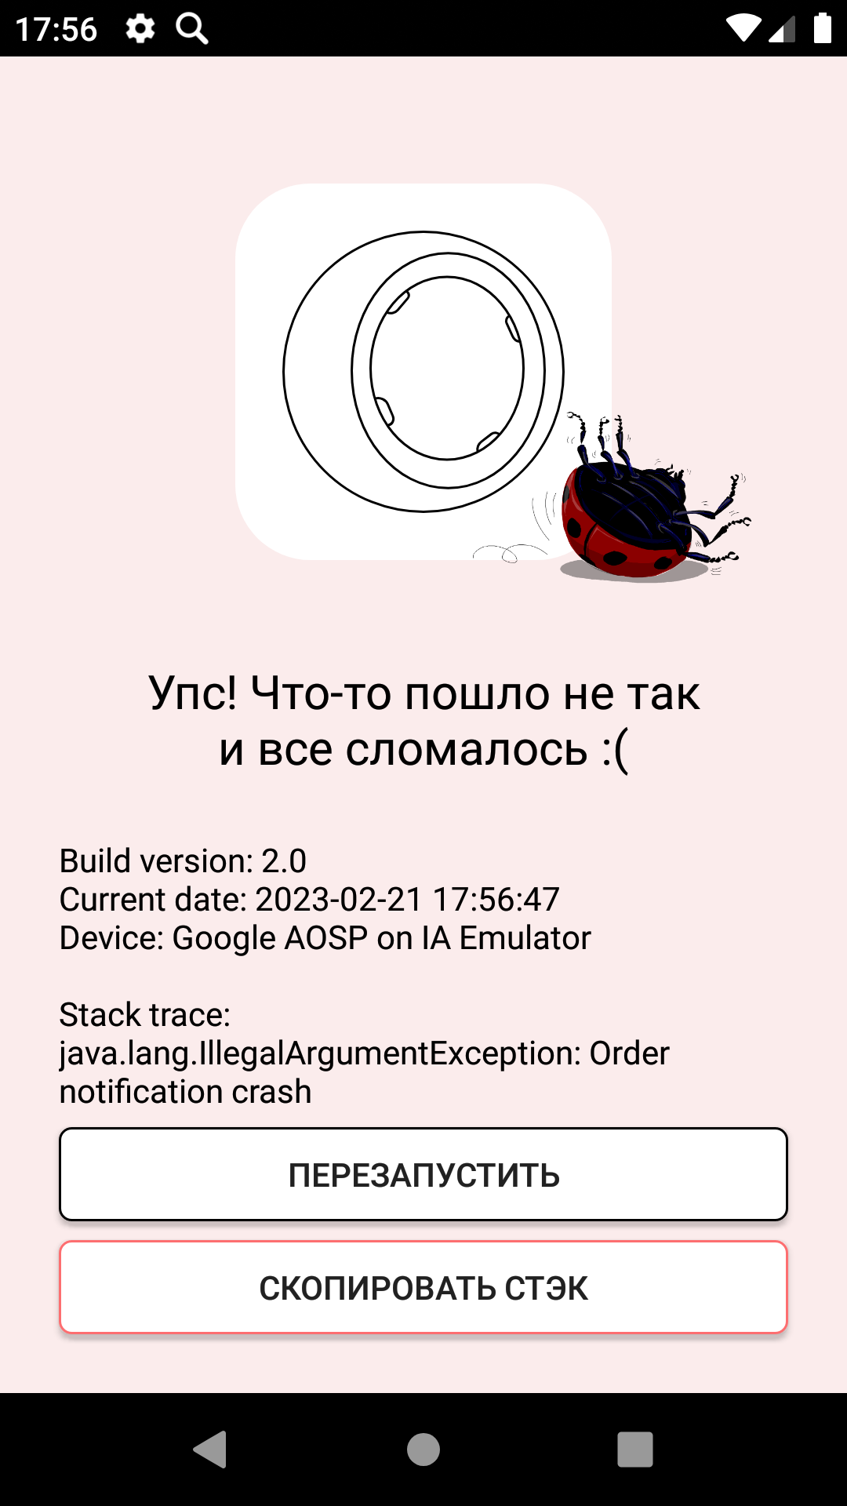 | FAILED | YSMB-2
 |  |  | 2. Открыть мобильное приложение | 2 | При появлении уведомления "Хотите принять заказ?" нажать "Да"
 |  |  | 3. Авторизоваться под курьером | 3 | Установить время на устройстве - 21:59
 |  |  |  | 4 | Перейти по push уведомлению
 | 10 | Проверка верстки push уведомления об истечении срока доставки - внешний вид, раположение, размер | 1. Создать заказ в веб приложении Яндекс Самокат | 1 | В меню "Все" на карточке заказа нажать кнопку "Принять" | Уведомление об истечении срока доставки отображается в соответствии с макетом - отображается логотип приложения в виде объемного колеса | Эмулятор Android Studio 2021.3.1 Patch 1. Устройство Honor-Practicum1, API 28, Android 9.0 Google X86_ARM X86 Мобильное приложение Яндекс.Самокат (scooter-v2.0) |  | FAILED | YSMB-4
 |  |  | 2.Авторизоваться под курьером | 2 | При появлении уведомления "Хотите принять заказ?" нажать "Да"
 |  |  |  | 3 | Установить время на устройстве - 21:59
 |  |  |  | 4 | Изучить внешний вид push уведомления о истечении срока доставки
Отсутствие интернет-соединения | 11 | Появление всплывающего окна об отсутствии интернет соединения на экране авторизации | 1. Открыть мобильное приложение | 1 | Нажать на любую активную кнопку на экране авторизации | При отсутствии интернет соединения, отображается всплывающее окно «Отсутствует интернет-соединение» на экране авторизации | Эмулятор Android Studio 2021.3.1 Patch 1. Устройство Honor-Practicum1, API 28, Android 9.0 Google X86_ARM X86 Мобильное приложение Яндекс.Самокат (scooter-v2.0) | 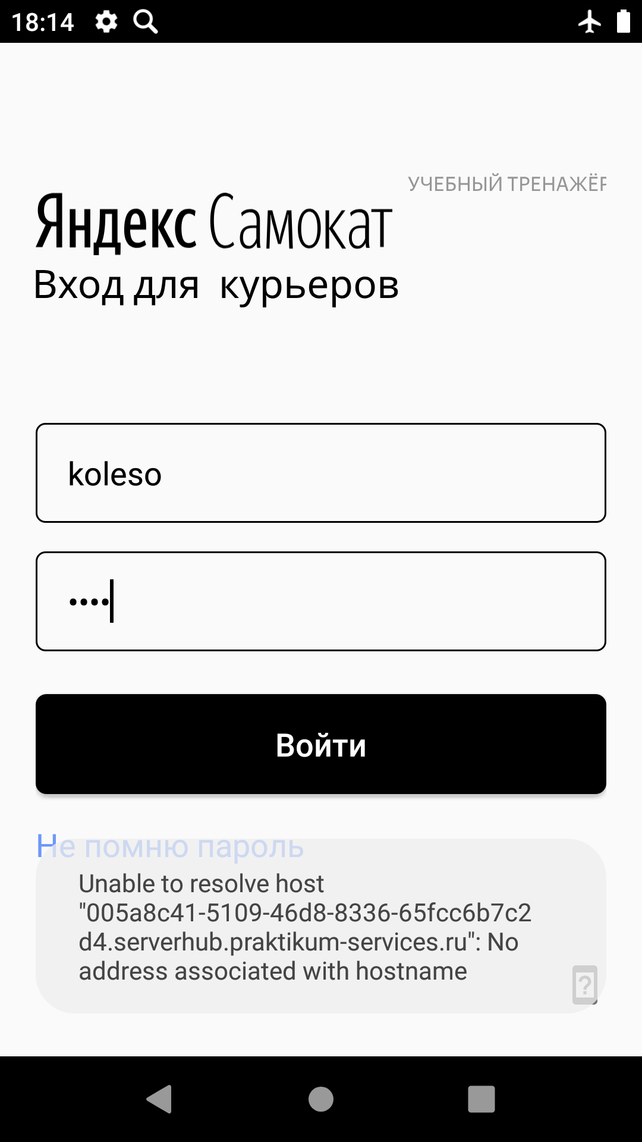 | FAILED | YSMB-3
 |  |  | 2. Отключить интернет соединение на устройстве |  |  |  |  |  |  | YSMB-5

 | 12 | Появление всплывающего окна об отсутствии интернет соединения после авторизации при нажатии на кнопку "Мои" или "Все" | 1. Открыть мобильное приложение | 1 | В меню выбора заказа нажать кнопку "Мои" или "Все" | При отсутствии интернет соединения, отображается всплывающее окно «Отсутствует интернет-соединение» в меню выбора заказа при нажатии на кнопку "Мои" или "Все" | Эмулятор Android Studio 2021.3.1 Patch 1. Устройство Honor-Practicum1, API 28, Android 9.0 Google X86_ARM X86 Мобильное приложение Яндекс.Самокат (scooter-v2.0) |  | PASSED
 |  |  | 2. Авторизоваться под курьером | 2 | Проверить появление всплывающего окна об отсутствии интернет соединения
 |  |  | 3. Отключить интернет соединение на устройстве
 | 13 | При нажатии на кнопку "ОК" всплывающее окно об отсутствии интернет соединения исчезает | 1. Открыть мобильное приложение | 1 | В меню выбора заказа нажать кнопку "Мои" | Всплывающее окно "Отсутствует интернет-соединение" исчезает | Эмулятор Android Studio 2021.3.1 Patch 1. Устройство Honor-Practicum1, API 28, Android 9.0 Google X86_ARM X86 Мобильное приложение Яндекс.Самокат (scooter-v2.0) |  | PASSED
 |  |  | 2. Авторизоваться под курьером | 2 | Нажать на кнопку "ОК" всплывающего окна об отсутствии интернет соединения
 |  |  | 3. Отключить интернет соединение на устройстве
 | 14 | При нажатии на любую точку экрана всплывающее окно об отсутствии интернет соединения не должно исчезать | 1. Открыть мобильное приложение | 1 | В меню выбора заказа нажать кнопку "Мои" | Всплывающее окно "Отсутствует интернет-соединение" не исчезает | Эмулятор Android Studio 2021.3.1 Patch 1. Устройство Honor-Practicum1, API 28, Android 9.0 Google X86_ARM X86 Мобильное приложение Яндекс.Самокат (scooter-v2.0) |  | FAILED | YSMB-8
 |  |  | 2. Авторизоваться под курьером | 2 | Нажать на любую точку экрана
 |  |  | 3. Отключить интернет соединение на устройстве
 | 15 | Проверка отсутствия повторного появления окна об отсуствии интернета, после подключения интернет соединения | 1. Открыть мобильное приложение | 1 | В меню выбора заказа нажать кнопку "Мои" | Окно об отсуствии интернета не появляется повторно, после подключения интернета |  |  | PASSED
 |  |  | 2. Авторизоваться под курьером | 2 | Нажать на кнопку "ОК" всплывающего окна об отсутствии интернет соединения
 |  |  | 3. Отключить интернет соединение на устройстве | 3 | Восстановить интернет соединение
 |  |  |  | 4 | В меню выбора заказа нажать кнопку "Мои"
 | 16 | Содержание текста всплывающего окна об отсутствии интернет соединения после авторизации без орфографических ошибок | 1. Открыть мобильное приложение | 1 | В меню выбора заказа нажать на кнопку "Мои" | Отображается всплывающее окно «Отсутствует интернет-соединение» с текстом "Нет доступа к интернету Проверьте подключение или дождитесь уведомления о его восстановлении" | Эмулятор Android Studio 2021.3.1 Patch 1. Устройство Honor-Practicum1, API 28, Android 9.0 Google X86_ARM X86 Мобильное приложение Яндекс.Самокат (scooter-v2.0) |  | PASSED
 |  |  | 2. Авторизоваться под курьером | 2 | Проанализировать текст окна об отсутствии интернет соединения
 |  |  | 3. Отключить интернет соединение на устройстве
 | 17 | Проверка повторного появление всплывающего окна об отсутствии интернета при отключенном интернет соединении | 1. Открыть мобильное приложение | 1 | В меню выбора заказа нажать на кнопку "Мои" | . Интернет отсутсвует, процесс повторяется: тап по любой активной зоне ведёт на всплывающее уведомление «Отсутствует интернет-соединение». | Эмулятор Android Studio 2021.3.1 Patch 1. Устройство Honor-Practicum1, API 28, Android 9.0 Google X86_ARM X86 Мобильное приложение Яндекс.Самокат (scooter-v2.0) |  | PASSED
 |  |  | 2. Авторизоваться под курьером | 2 | Нажать на появившемся окне об отсутствии интернета кнопку "ОК"
 |  |  | 3. Отключить интернет соединение на устройстве | 3 | В меню выбора заказа нажать на любую активную кнопку - например "Все"
 | 18 | Проверка верстки окна об отсутствии интернет соединения - внешний вид, раположение, размер | 1. Открыть мобильное приложение | 1 | В меню выбора заказа нажать на кнопку "Мои" | Уведомление об отсутствии интернет соединения отображается в соответствии с макетом | Эмулятор Android Studio 2021.3.1 Patch 1. Устройство Honor-Practicum1, API 28, Android 9.0 Google X86_ARM X86 Мобильное приложение Яндекс.Самокат (scooter-v2.0) |  | PASSED
 |  |  | 2. Авторизоваться под курьером | 2 | Проанализировать верстку окна об отсутствии интернет соединения
 |  |  | 3. Отключить интернет соединение на устройстве

